月度物资采购计划
附件3
新鑫 公司8 月度物资申购（采购）计划表（8月上旬）
 | 编制单位： |  |  |  | 计划编号： |  |  |  |  |  | 编制日期：
物资编码 | 物资名称 | 规格型号 | 计量单位 | 本年度计划消耗定额 | 本期需求计划数量 | 安全库存数量 | 现有库存数量 | 已报计划 未到货数量 | 计划采购数量 |  |  | 预计采购单价 | 预计采购金额（万元） | 运输方式（空运/海运） | 要求现场交货日期 | 备注
 |  |  |  |  |  |  |  |  | 合计 | 国内采购数量 | 境外自采数量 |  |  |  |  |  | 计划提报部门/联系人
0703010139 | 电焊条 | 3.2*350m /422/ | kg |  |  |  |  |  |  |  | 600 |  |  |  | 2025-09-15 |  | 选矿厂/陈强
0703010796 | 检修灯 | 36V / LED灯头 | 个 |  |  |  |  |  |  |  | 20 |  |  |  | 2025-09-15 |  | 选矿厂/陈强
1004010082 | 铝合金伸缩梯 | 12米（梯子上端配带挂钩） | 个 |  |  |  |  |  |  |  | 1 |  |  |  | 2025-09-15 |  | 选矿厂/陈强
1108020872 | 弯头 | 90度 加厚 DN150 | 个 |  |  |  |  |  |  |  | 4 |  |  |  | 2025-09-15 |  | 选矿厂/陈强
0305010088 | 皮带清扫器 | H型一道,尺寸 1200,1000,800,650,500，形状见图（A-1) | 个 |  |  |  |  |  |  |  | 10 |  |  |  | 2025-09-15 | 配刮刀(见图A-2) | 选矿厂/陈强
0305010089 | 皮带清扫器 | P型二道1200,1000,800,650,500 | 个 |  |  |  |  |  |  |  | 10 |  |  |  | 2025-09-15 | 配刮刀(见图B-2) | 选矿厂/陈强
0304010017 | 振动筛防堵球 | 18CM球带绳/球体钢制外包胶，外型见图片C | 个 |  |  |  |  |  |  |  | 10 |  |  |  | 2025-09-15 |  | 选矿厂/陈强
0304010018 | 振动筛防堵球 | 15CM球带绳/球体钢制外包胶,，外型见图片C | 个 |  |  |  |  |  |  |  | 10 |  |  |  | 2025-09-15 |  | 选矿厂/陈强
0703010066 | 低压电工胶布 | 九头鸟 防水绝缘胶带 15m/卷 | 卷 |  |  |  |  |  |  |  | 500 |  |  |  | 2025-09-15 |  | 选矿厂/陈强
0703010797 | 尼龙扎带 | 200mm | 包 |  |  |  |  |  |  |  | 10 |  |  |  | 2025-09-15 |  | 选矿厂/陈强
0703010798 | 尼龙扎带 | 300mm | 包 |  |  |  |  |  |  |  | 10 |  |  |  | 2025-09-15 |  | 选矿厂/陈强
0703010799 | 尼龙扎带 | 100mm | 包 |  |  |  |  |  |  |  | 10 |  |  |  | 2025-09-15 |  | 选矿厂/陈强
0703010800 | 导线 | BVR-4 黄绿相间 | 米 |  |  |  |  |  |  |  | 300 |  |  |  | 2025-09-15 |  | 选矿厂/陈强
0703010801 | 导线 | BVR-6 黄绿相间 | 米 |  |  |  |  |  |  |  | 300 |  |  |  | 2025-09-15 |  | 选矿厂/陈强
0703010802 | 导线 | BVR-10 黄绿相间 | 米 |  |  |  |  |  |  |  | 300 |  |  |  | 2025-09-15 |  | 选矿厂/陈强
0703010805 | 室外配电箱 | 500mm*600mm*200mm（防尘防水防腐） | 个 |  |  |  |  |  |  |  | 10 |  |  |  | 2025-09-15 |  | 选矿厂/陈强
0703010806 | 室内配电箱 | 500mm*600mm*200mm（防尘防腐） | 个 |  |  |  |  |  |  |  | 10 |  |  |  | 2025-09-15 |  | 选矿厂/陈强
0703010807 | 室内照明箱（明装） | PZ30M-20 | 个 |  |  |  |  |  |  |  | 5 |  |  |  | 2025-09-15 |  | 选矿厂/陈强
0703010651 | 接线鼻子 | SC50-10 | 个 |  |  |  |  |  |  |  | 200 |  |  |  | 2025-09-15 |  | 选矿厂/陈强
0703010653 | 接线鼻子 | SC25-10 | 个 |  |  |  |  |  |  |  | 200 |  |  |  | 2025-09-15 |  | 选矿厂/陈强
0703010654 | 接线鼻子 | SC16-8 | 个 |  |  |  |  |  |  |  | 200 |  |  |  | 2025-09-15 |  | 选矿厂/陈强
0903010087 | 切割片 | 107*1.2*16mm | 片 |  |  |  |  |  |  |  | 2,000 |  |  |  | 2025-09-15 |  | 选矿厂/陈强
1105010056 | 保温门帘 | 4.5m长×2m宽×5cm厚 | 个 |  |  |  |  |  |  |  | 10 |  |  |  | 2025-09-26 | 井下保温用 | 采矿厂/唐艺华
0703010416 | 高压电缆热缩终端 | NSY-10/3.2 (8.7～15kV,适用70～120三芯电缆） | 套 |  |  |  |  |  |  |  | 15 |  |  |  | 2025-08-30 | 井下双电源及安全库存 | 采矿厂/唐艺华
1001010108 | 包塑软钢丝绳 | 3毫米粗 | 米 |  |  |  |  |  |  |  | 200 |  |  |  | 2025-08-25 | 用于石子破碎机8条皮带，制砂机3条皮带紧急制动（集团检查整改项） | 生产协力中心/李耀斌
0702060105 | 行程开关 | XCE-118 | 个 |  |  |  |  |  |  |  | 20 |  |  |  | 2025-08-25 | 用于石子破碎机8条皮带，制砂机6条皮带紧急制动（集团检查整改项） | 生产协力中心/李耀斌
1004010079 | 金属防风抑尘网 | 参见金属防风抑尘网技术文件 3m/块 | 米 |  |  |  |  |  |  |  | 300 |  |  |  | 2025-08-30 |  | 安质环保部/王明山
0801010127 | 医用手套 | 参加图片 F | 只 |  |  |  |  |  |  |  | 2,400 |  |  |  | 2025-08-30 |  | 安质环保部/王明山
1105010060 | 保温门帘 | 5.0m长×2.2m宽×5cm厚 | 个 |  |  |  |  |  |  |  | 40 |  |  |  | 2025-08-30 | 物资库保温用 | 物资设备部/张喜扬
1105010061 | 保温门帘 | 5.2m长×2.6m宽×5cm厚 | 个 |  |  |  |  |  |  |  | 4 |  |  |  | 2025-08-30 | 物资库保温用 | 物资设备部/张喜扬
金额合计 |  |  |  |  | —— | —— | —— | —— |  |  |  |  | -
说明： | 1.采购计划中物资名称均需按照物资编码来统一规范对应，如为新增采购物资，请由仓库按照物资属性预先增加物资编码。
 | 2.请保留表中公式不变，不得删除。
 | 3.表中数量列如无数据请填0。
公司负责人： |  |  | 分管领导： |  |  |  |  | 财务部： |  |  |  | 商务部： |  | 制表人：

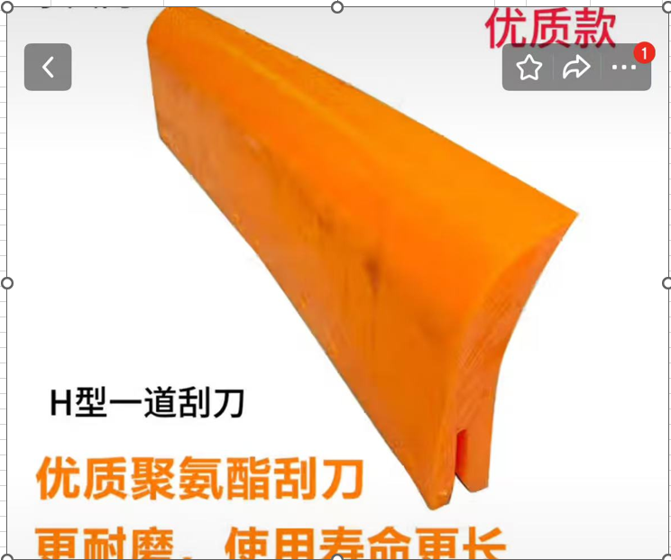

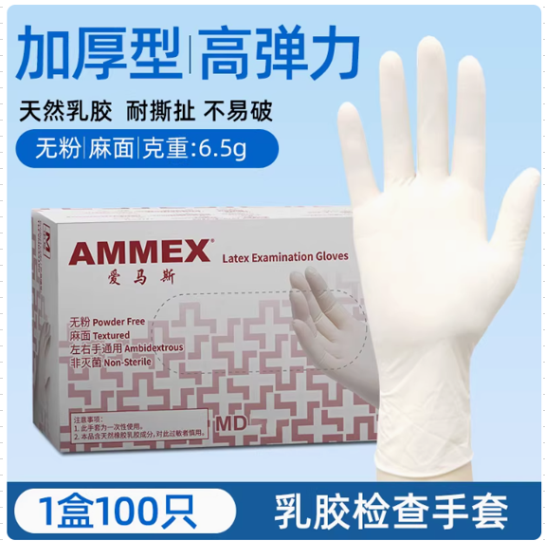
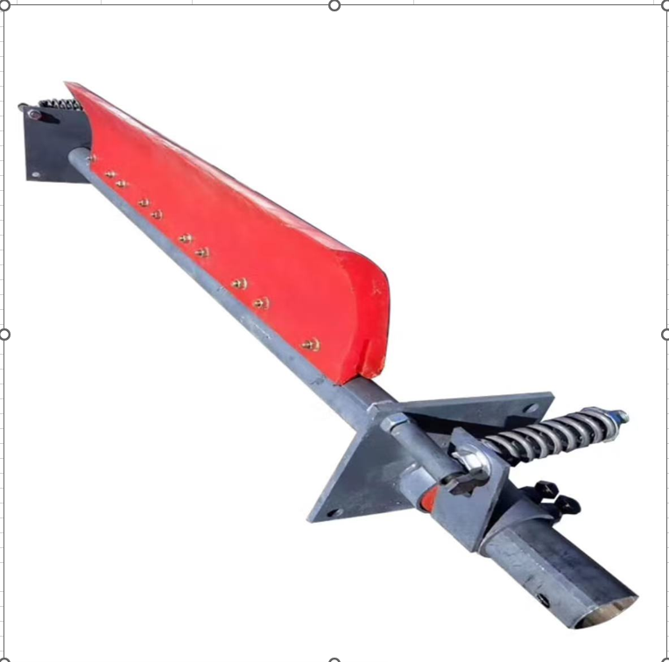

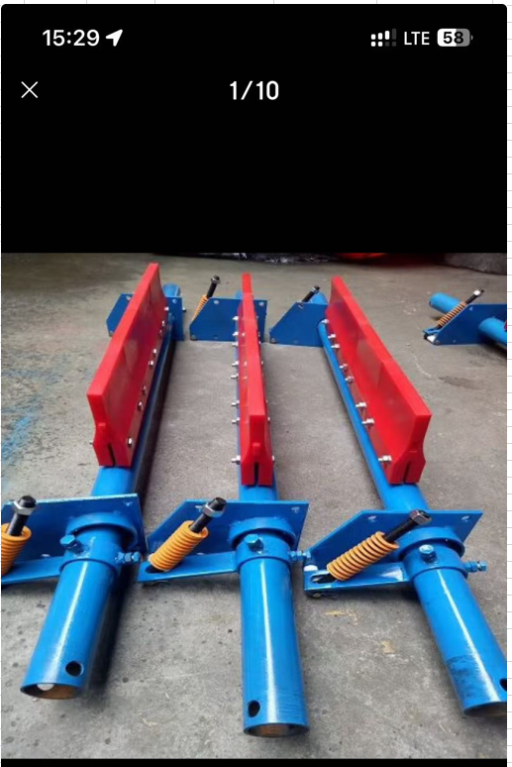

 |  |  |  |  |  |  |  |  |  |  |  |  |  |  |  |  |  | 医用手套：F

 |  | H型二道（图：A-2)

 |  |  |  |  |  |  |  |  |  |  |  |  |  |  |  | 皮带清扫器H型（图：A-1）
 |  |  |  |  |  |  |  | 皮带清扫器P型（图：B-1）

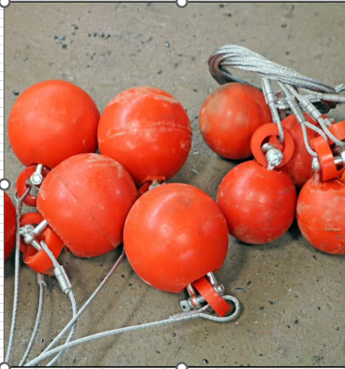
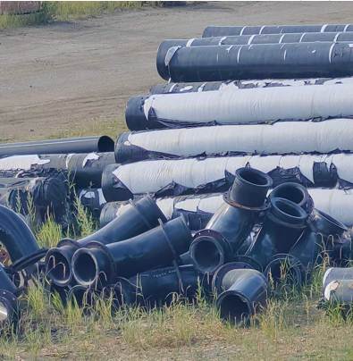

 |  |  |  |  |  |  |  |  | 振动筛防堵球(图：C) |  |  |  |  |  |  |  | 高分子弯头（图：D)

 |  | P型二道（图：B-2）

